Sheet1
inward club小程序2.0功能列表
类号 | 功能模块 | 子模块 | 备注及描述 | 图文参考视列
1 | 设计 | 数据库设计
 |  | 功能设计 | 多门店运营方式 | 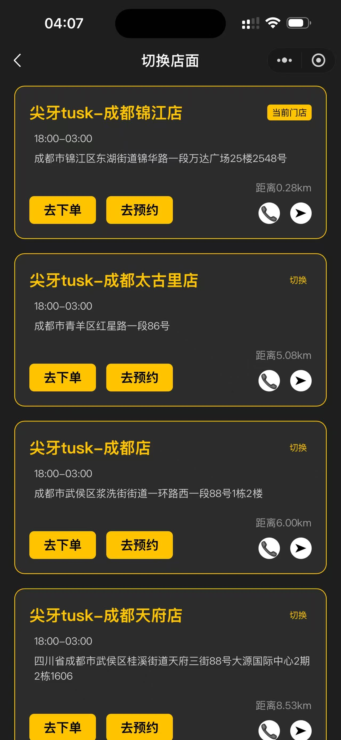
 |  | UI设计 | 采用黑白主调
用户端_小程序 |  |  | 绿色背景为新增功能，黄色背景为有待商榷功能
2 | 首页 | 门店选择-定位 | 自动定位当前位置展示离用户最近的门店距离，并显示门店信息，联系方式，地理位置地图导航（点击位置可自动跳出地图导航） （可在后台进行调控更改操作） | 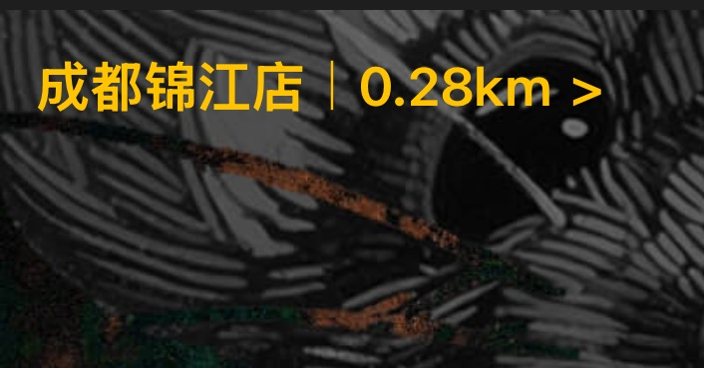 | 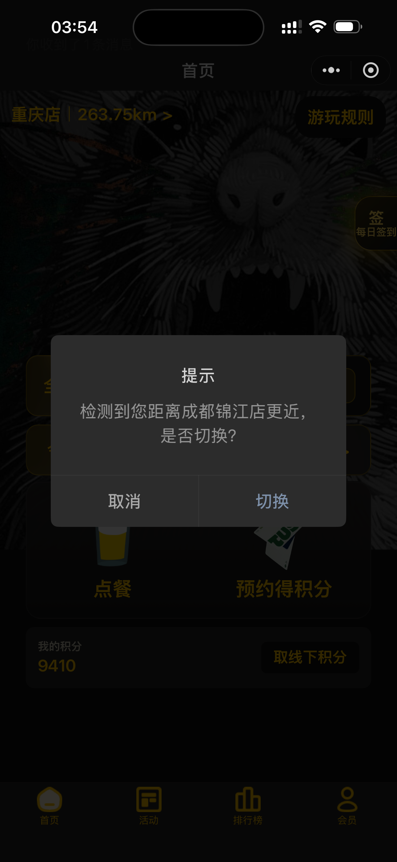 | 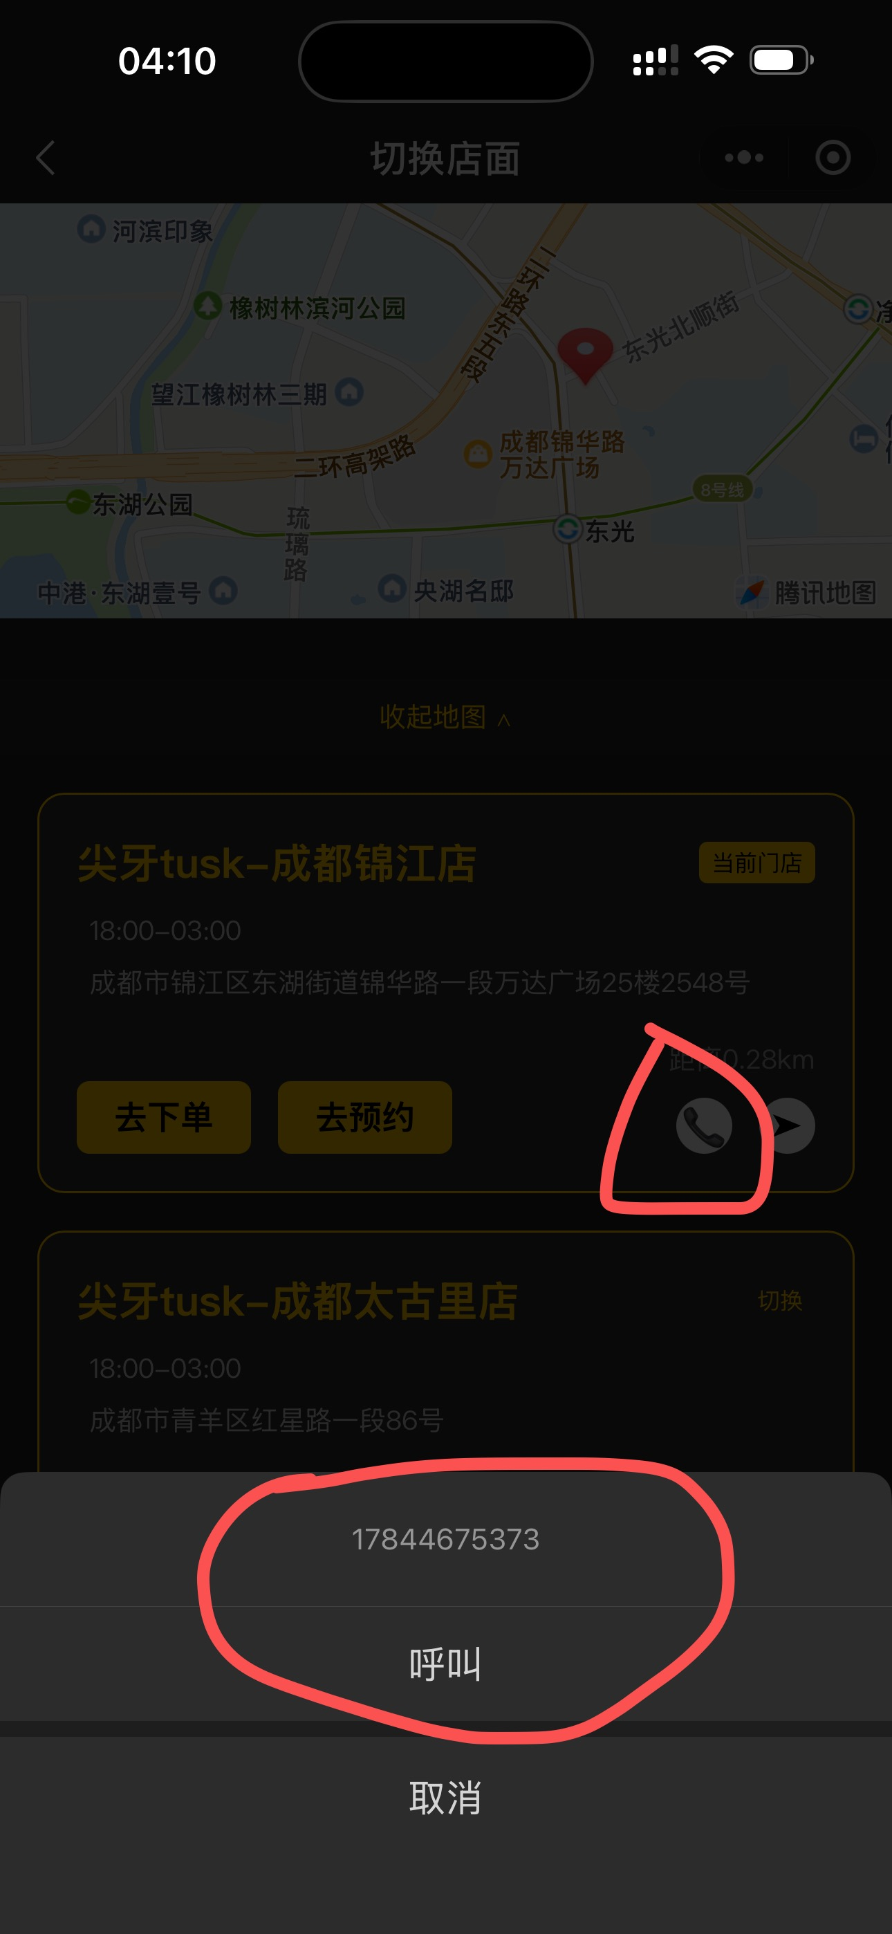 | 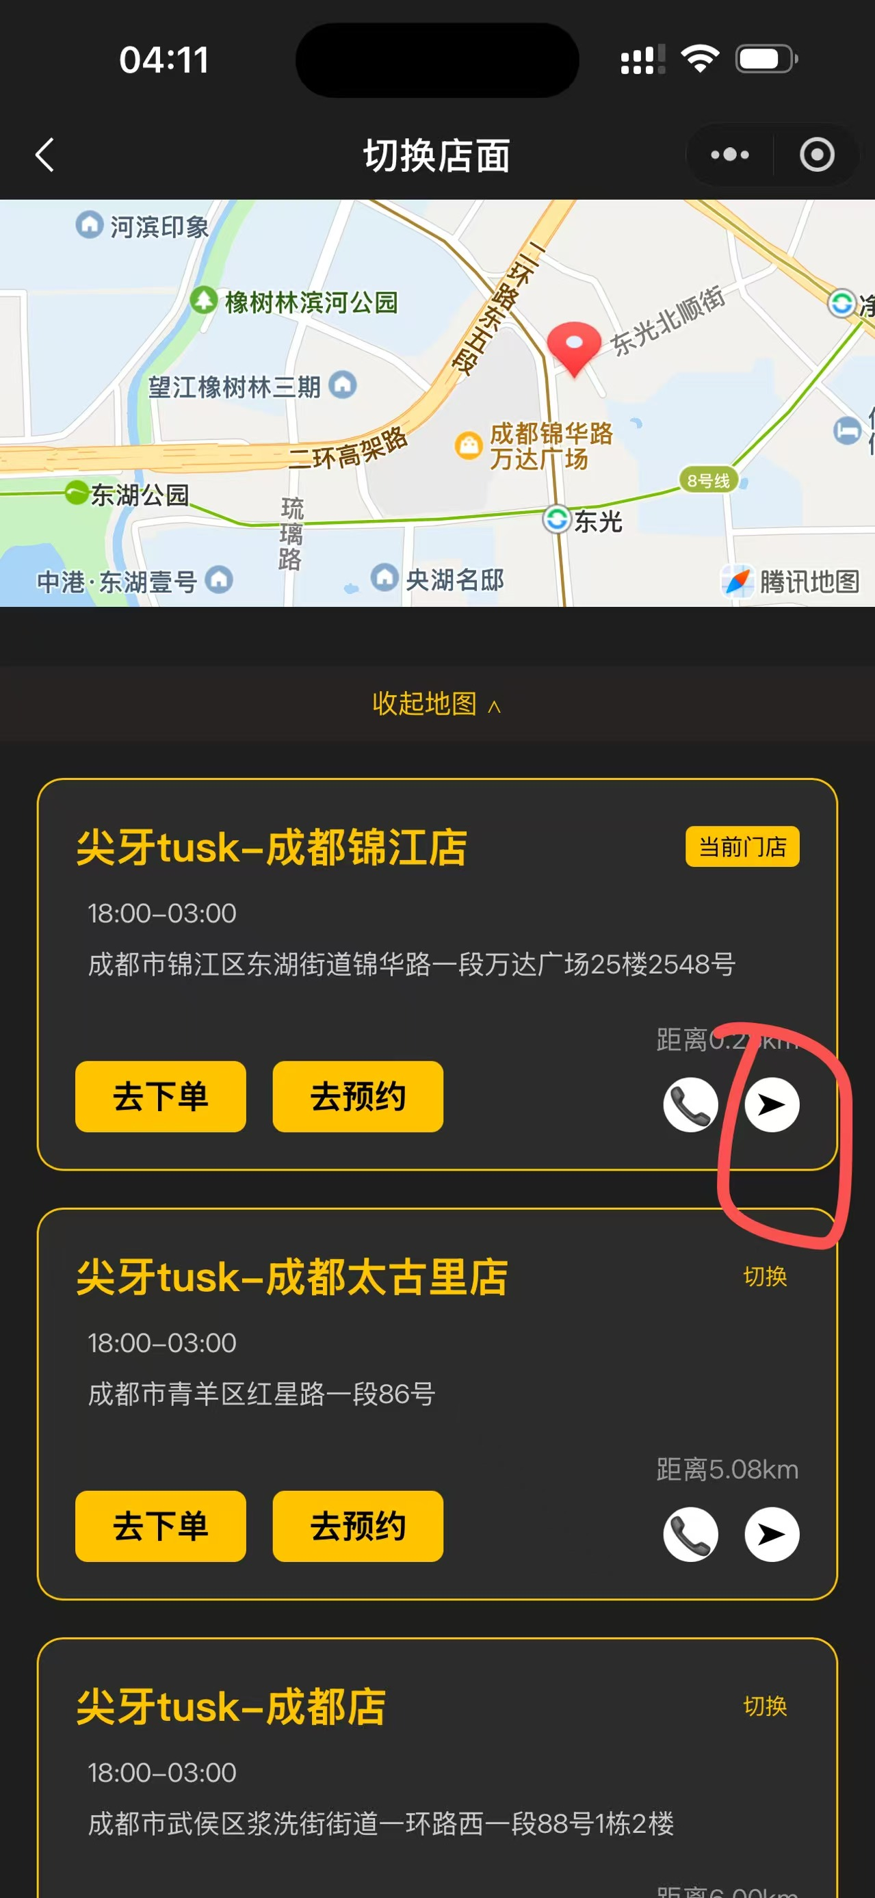 | 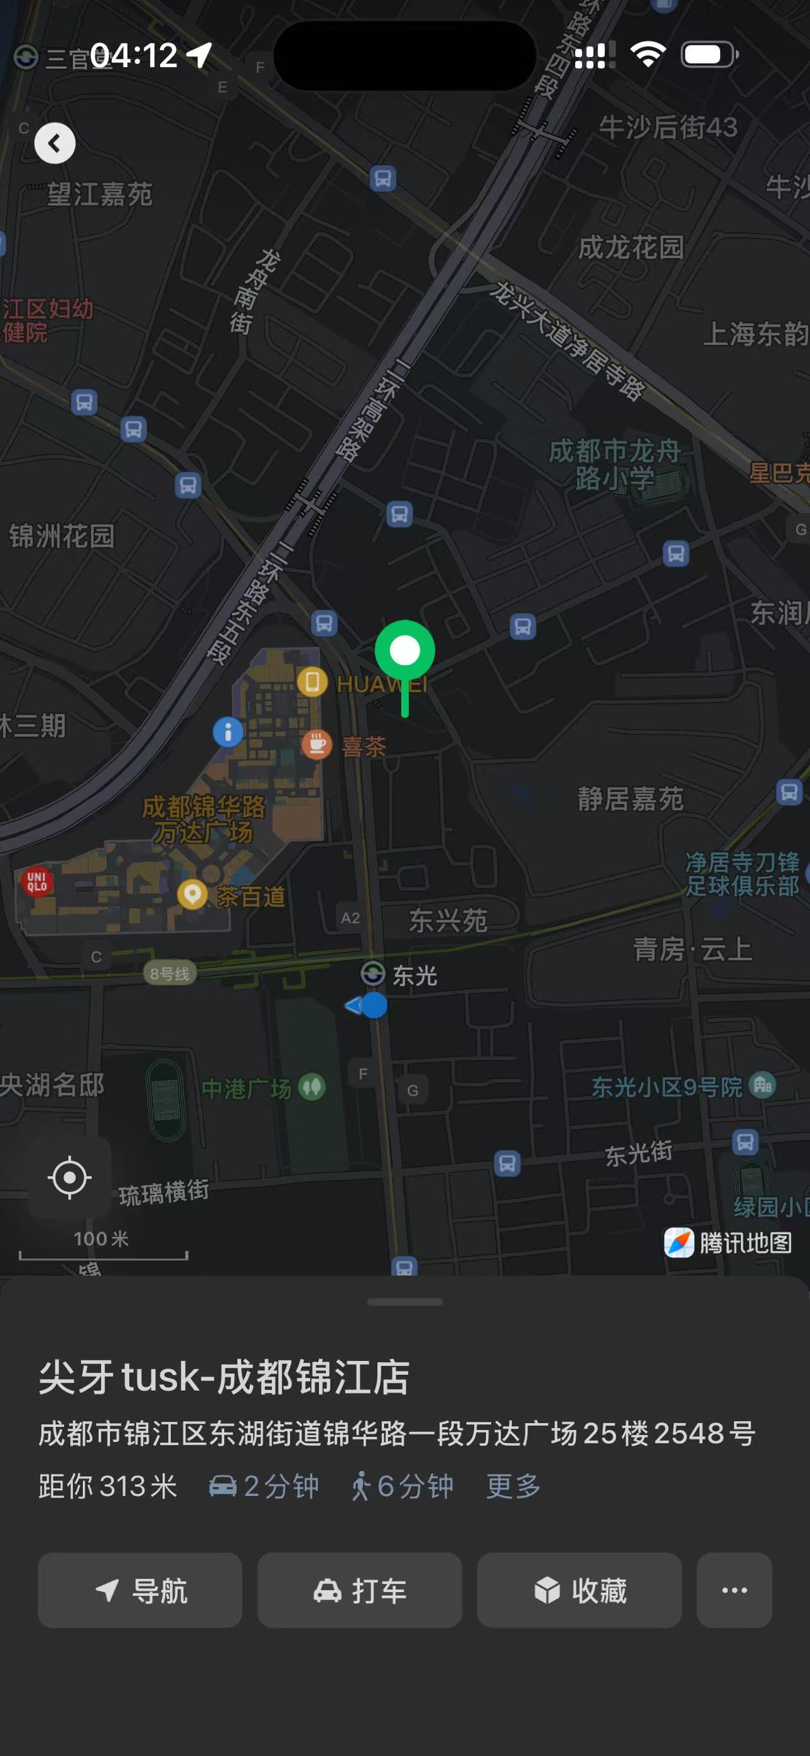 | 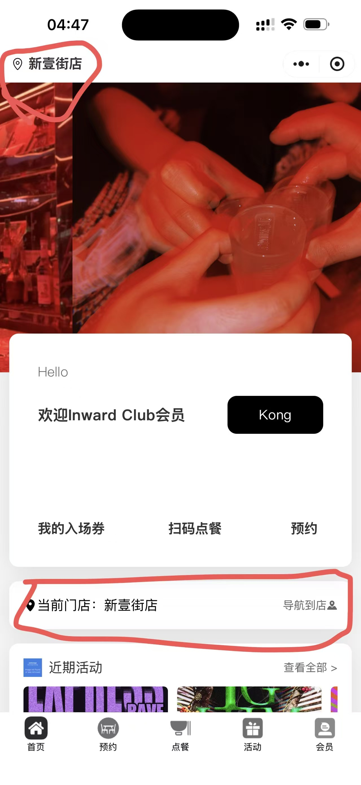
 |  | 每日签到得积分 | 用户每日签到得积分（点击小程序首页自动弹窗口） （签到第一天：100积分，第二天：200积分以此类推封顶7天，7天及以上签到均为700积分） | 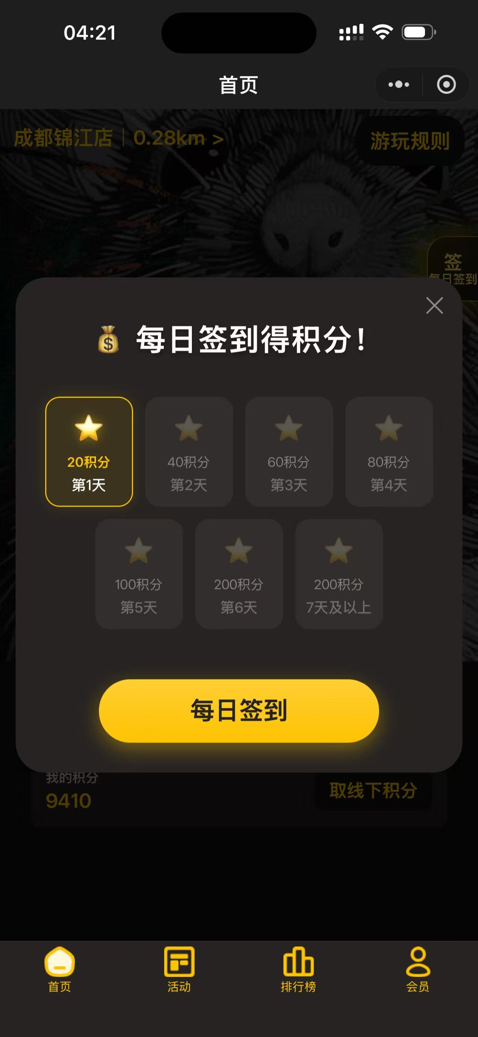

 |  | 更改首页界面 | 我的入场券改为：活动票夹。预约改为：桌游预约（带上对应图标）。删除扫码点餐栏 | 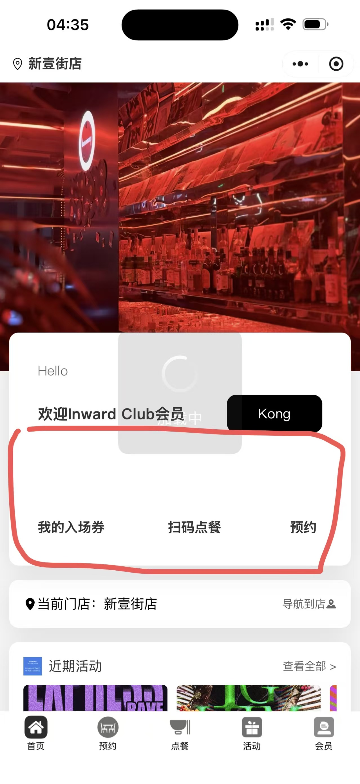
 |  | 显示：全国招商加盟中 | 并且留有加盟热线联系方式点击了解跳转至信息填写栏（可在后台进行更改操作）
3 | 点餐 | 展示餐品分类 | 宫格图标形式展示商品分类，变成两列
 |  | 商品支付 | 对商品的支付方式进行控制：金币、微信支付（下单完成小票纸上需显示支付方式：金币或微信，并显示用户剩余金币还剩余多少）
 |  | 购物车（订单确认页） | 选择对应商品支付完成即可清除购物车所选商品（避免用户不注意重复下单）
 |  | 支付方式 | 微信，金币，支付宝（跳转支付）

4 | 预约
 |  | 预约规则展示 | 需要支持从后台设定规则，而非小程序端固定代码
 |  | 桌子列表 | 展示桌子列表，支持后台设置单个桌面的背景图
 |  | 座位列表 | 展示桌子下面的座位列表，支持座位图片单独控制
 |  | 预约默认名称头像展示 | 未完成注册用默认头像如图展示，用户名为：inward合伙人 | 
 |  | 预约赠送积分 | 预约桌面者或侯桌者20:30到店完成低消88下单即可赠送积分自动到账户（可后台调控时间以及积分赠送量）
 |  | 桌面预约完成低消显示 | 桌面预约者或侯桌者满足完成88低消（从已预定变成已到店并且已到店三个字变为绿色） | 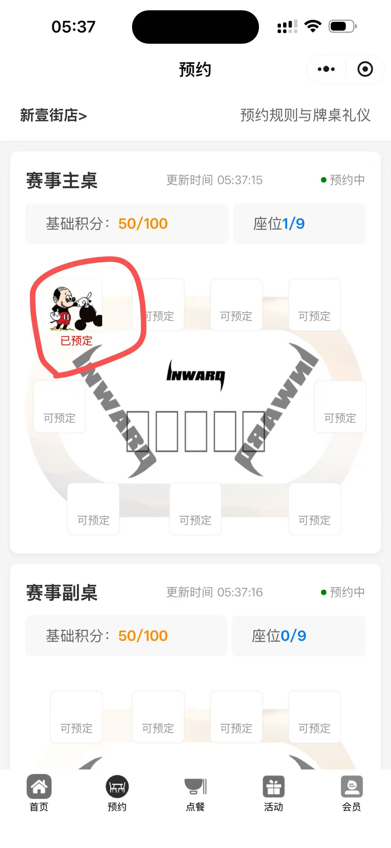 | 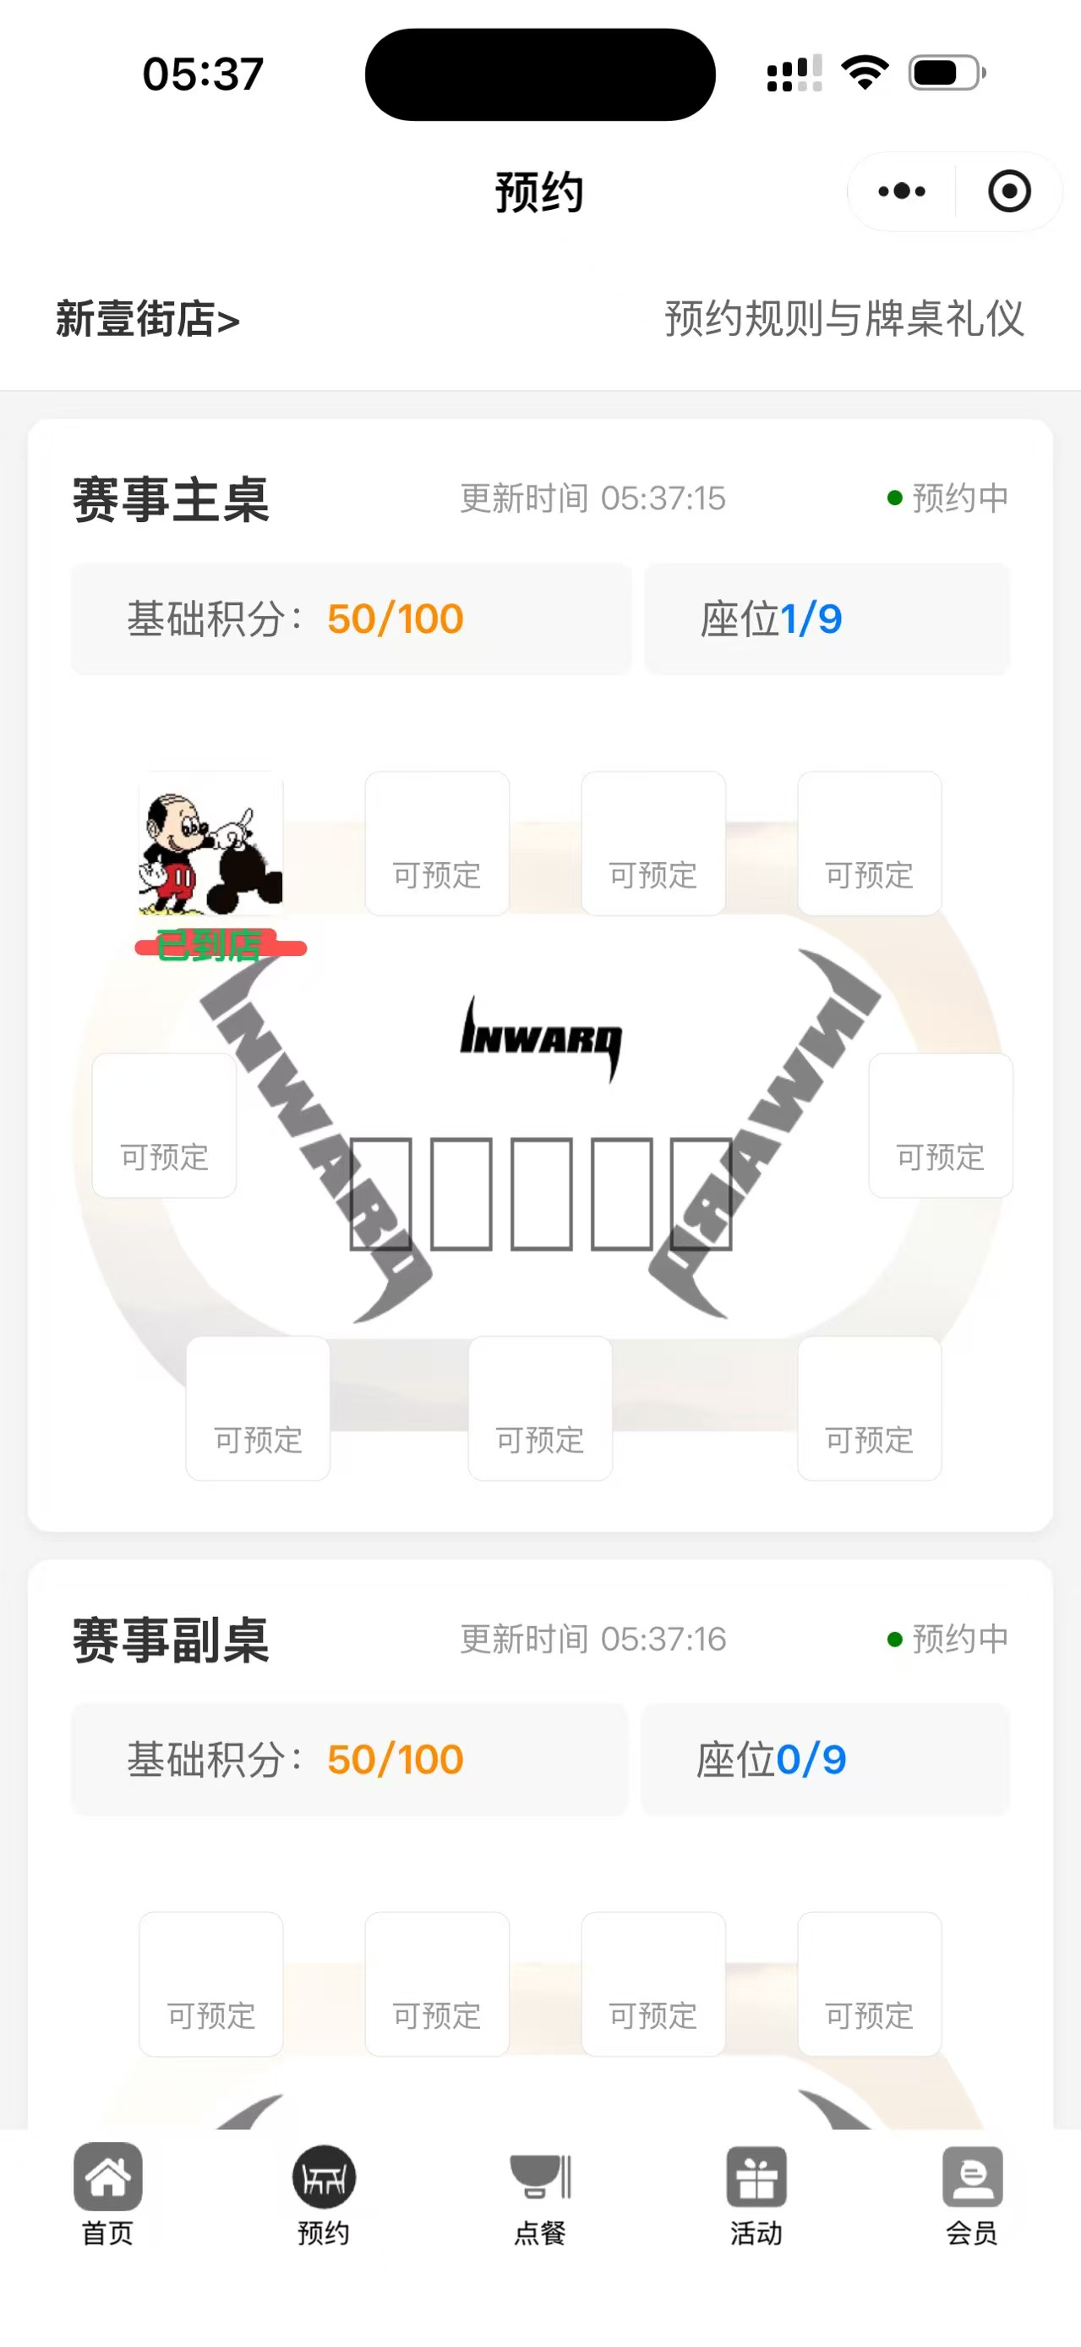
 |  | 侯桌图标显示 | 支持点击一键排位等候功能 | 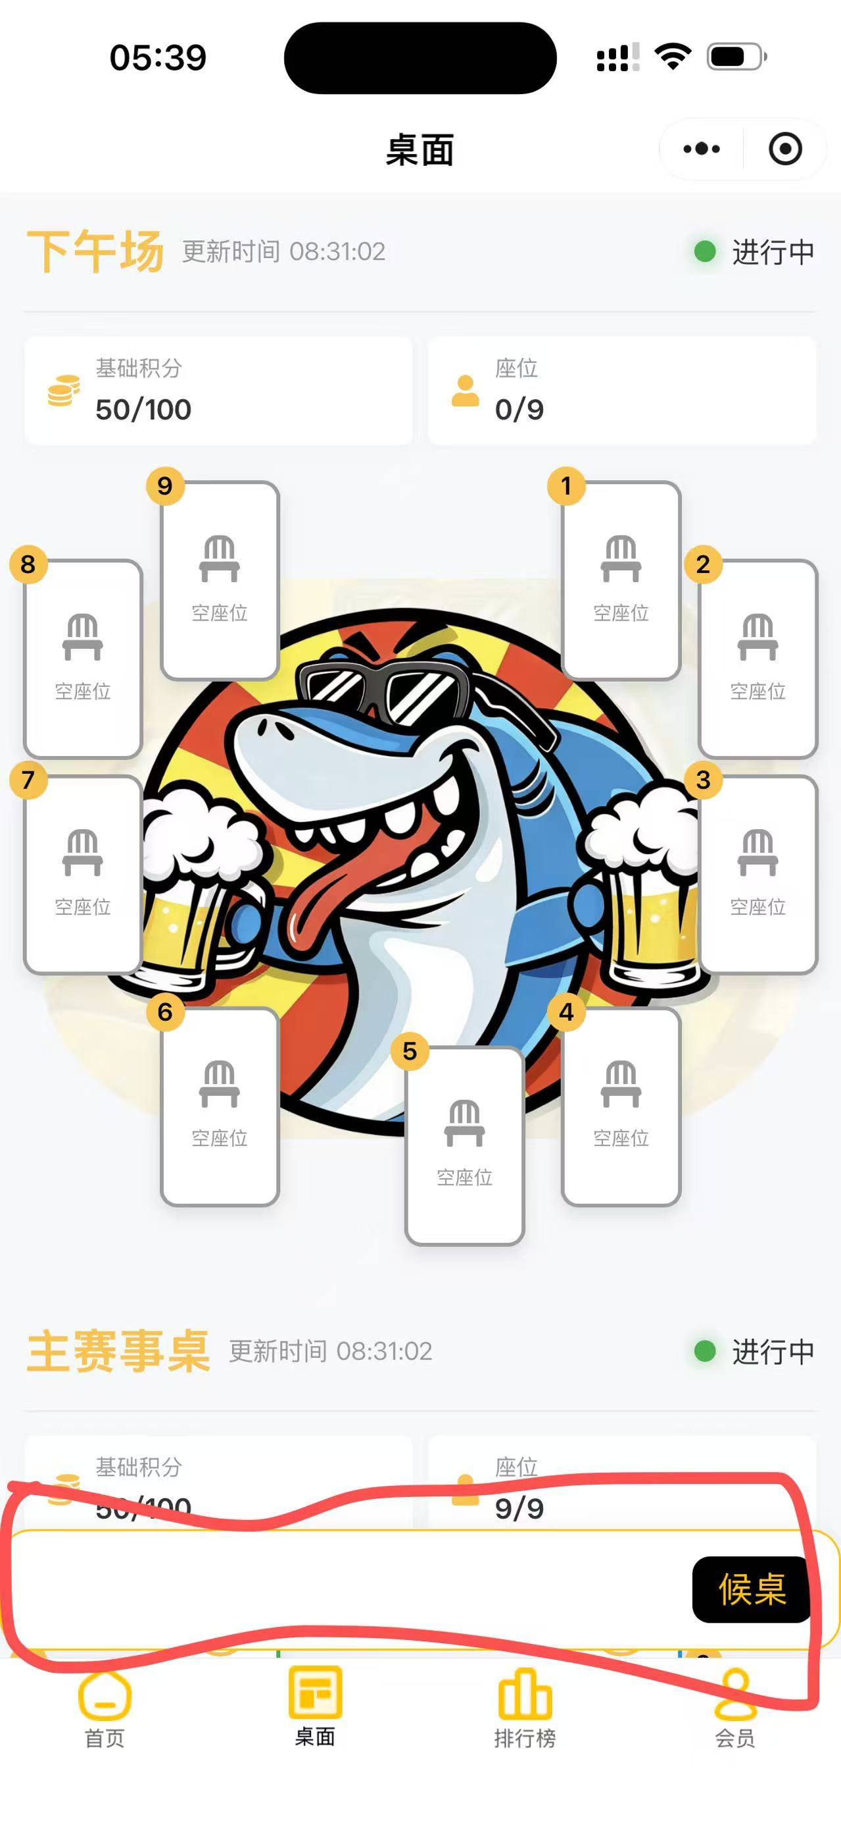
5 | 活动 | 活动列表 | 活动展示方式：左右滑动。
 |  | 历史活动 | 历史活动列表，使用列表展示，需要打上已结束标签
 |  | 活动详情-未结束 | 展示活动详情，门店距离，展示信息不包含富文本
 |  | 活动详情-已结束 | 展示活动详情，门店距离，展示信息包含富文本
 |  | 活动购买 | 支持一次购买多张（一个核销码）
 |  | 活动规格 | 支持多规格：早鸟票，预售票，现场票，分时段销售
 |  | 活动分享 | 使用活动头图作为小程序分享图
 |  | 票数限制 | 举例：早鸟票：100张，卖完就不能买了，预售票：500张，现场票XX
6 | 会员中心 | 会员信息展示 | 展示会员注册的信息：昵称、头像、邀请码等，展示会员等级、特权信息
 |  | 会员信息更新 | 用户点击更改信息可自行更改头像、昵称、手机号(需绑定微信)、性别等信息 | 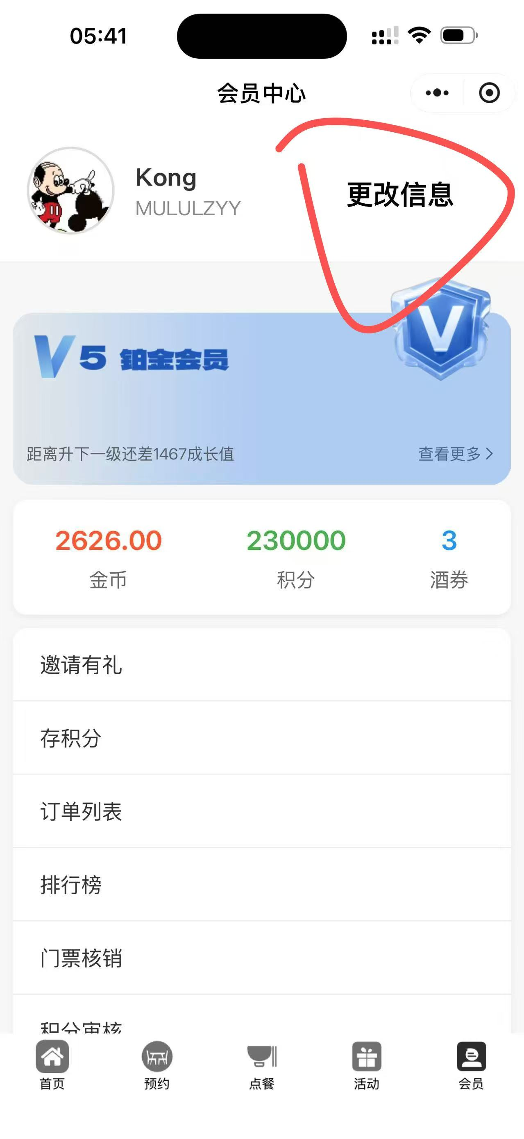 | 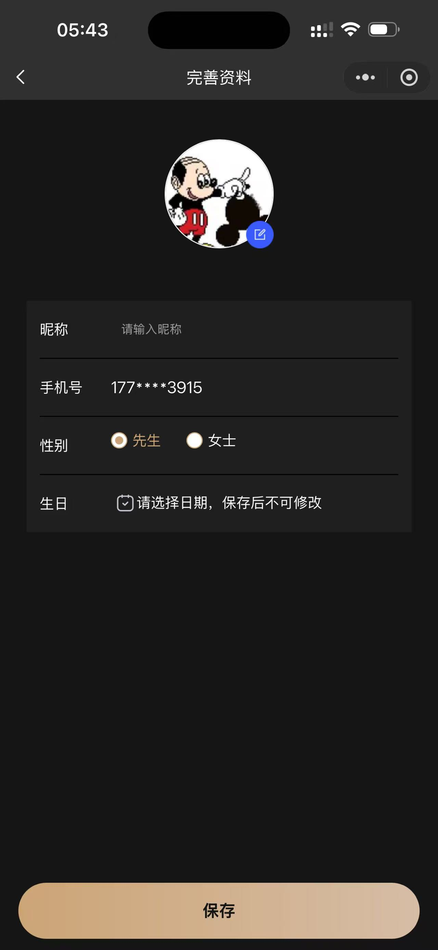
 |  | 钱包展示 | 展示用户钱包余额（金币余额，积分数量，券数量）
 |  | 邀请页面 | 展示邀请码，可手动绑定邀请人(填写邀请码),已邀请列表（被邀请用户每一笔消费现金流可让邀请人获得10%的金币奖励） | 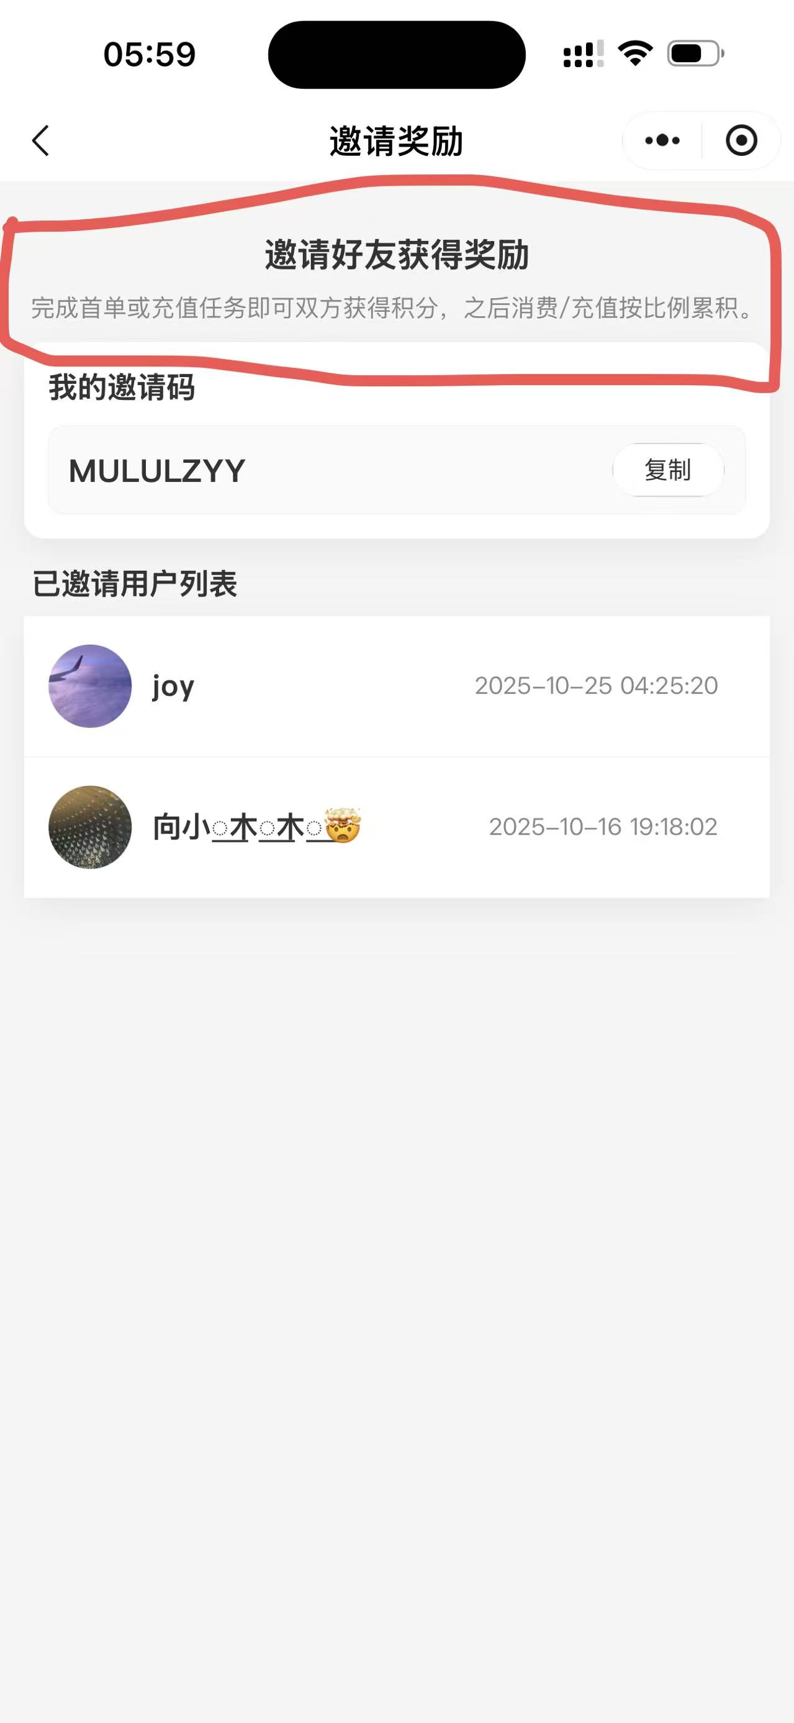
 |  | 存积分 | 用户快捷存储积分（存分说明：水上状态总代入1:1存回，盈利部分积分5:1，金币1000:1）（水下状态：整体积分5:1无金币存入）存取积分的提示中都需明确表达且字体显眼 （如若未从小程序提取过积分者默认存入时积分5:1并且无金币转换） | 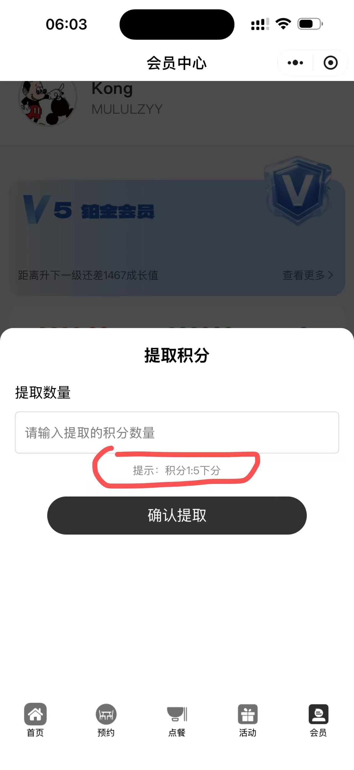 | 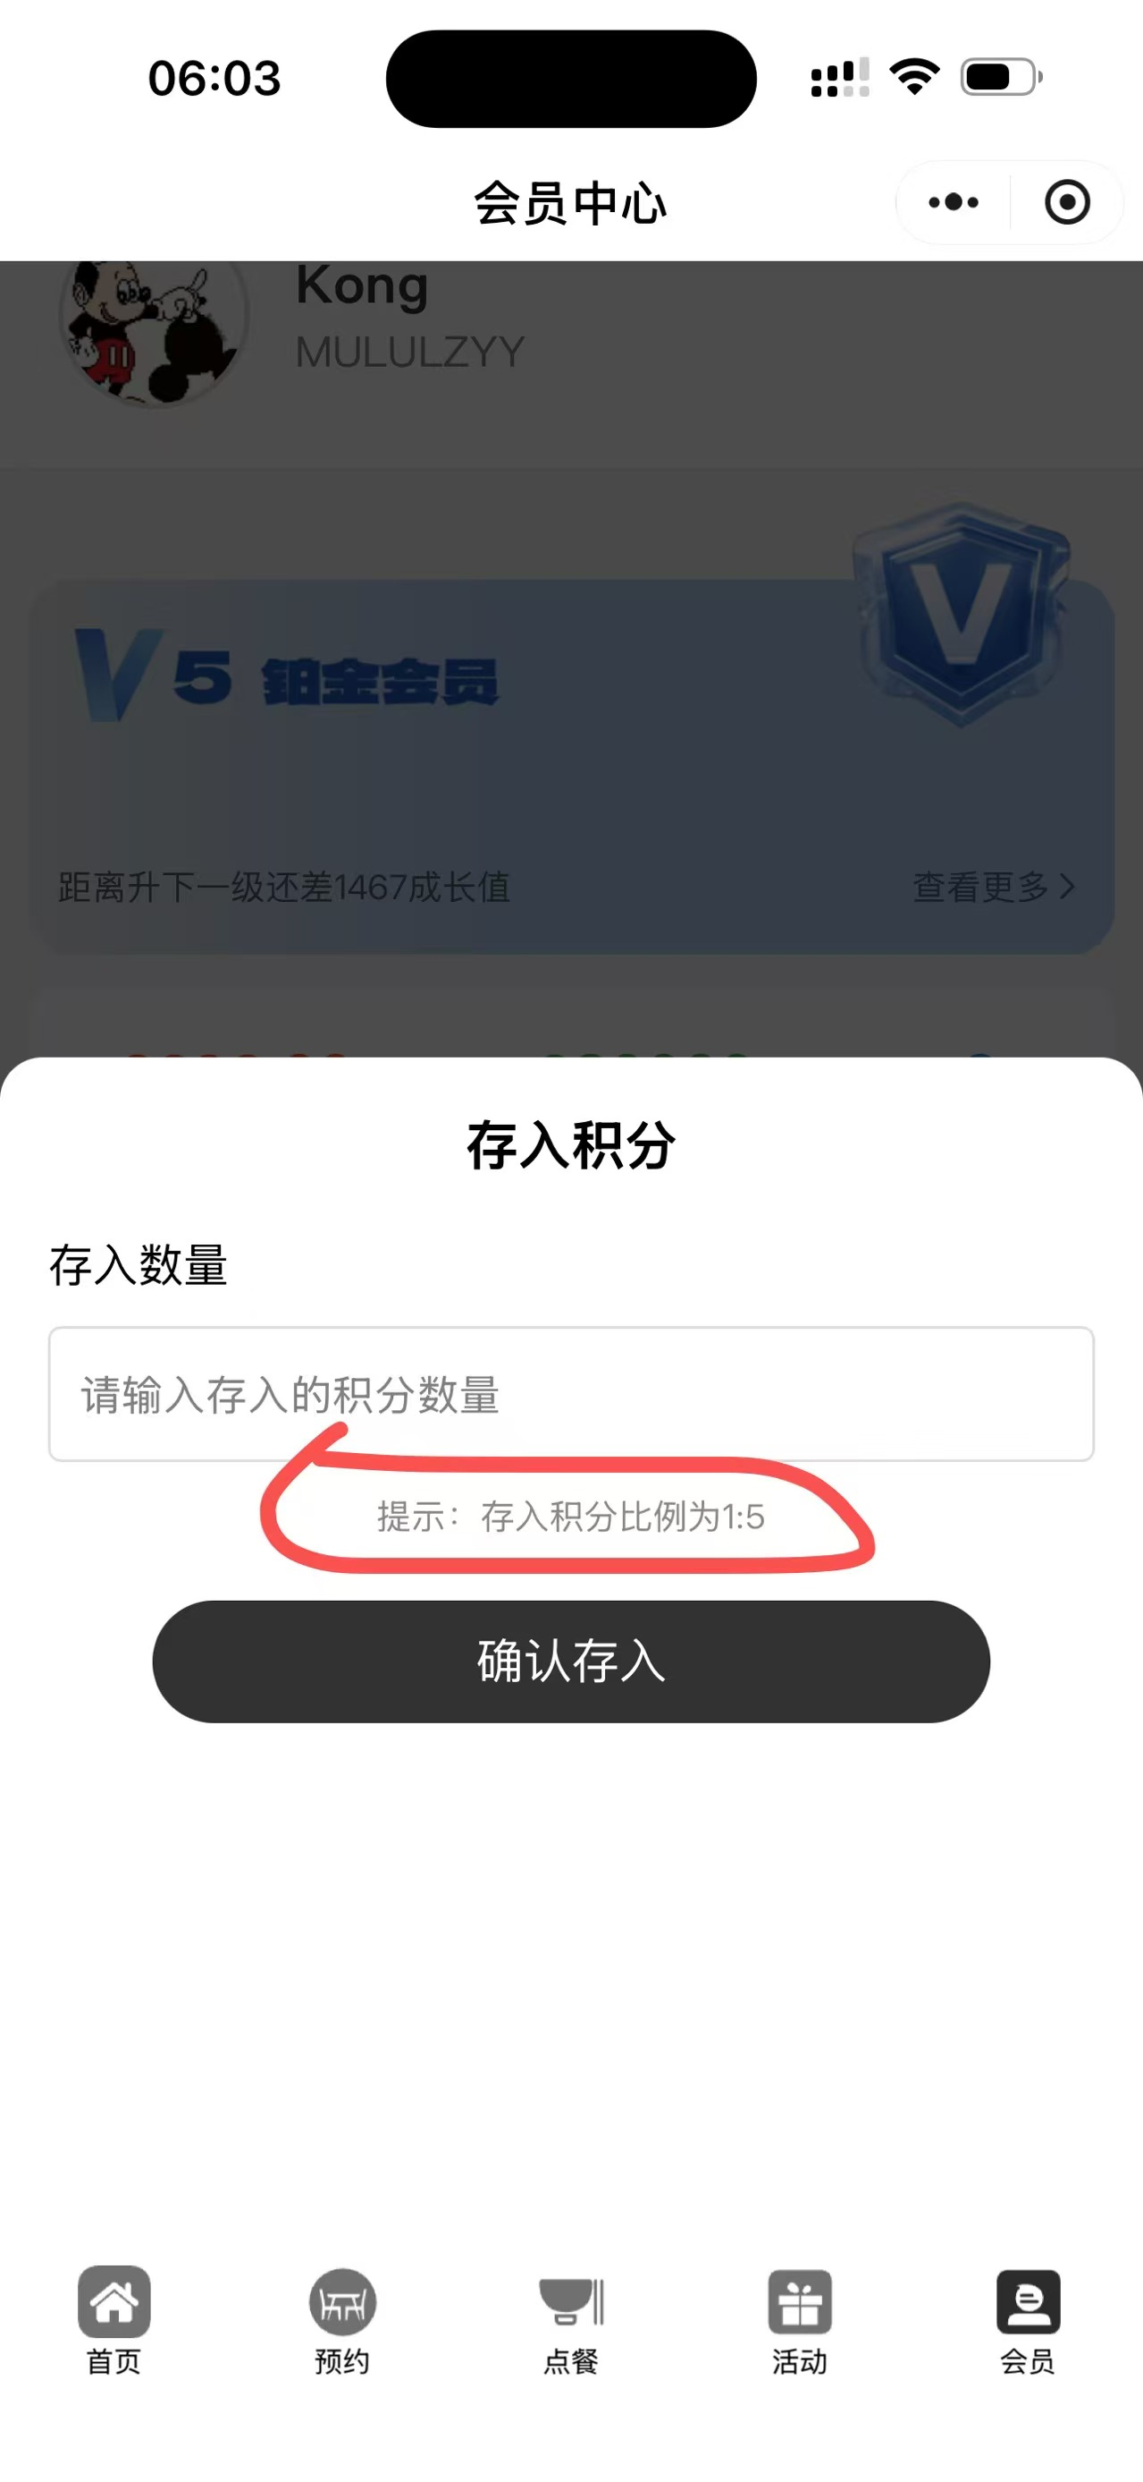
 |  | 充金币 | 用户快捷充值金币（可使用微信或跳转支付宝支付）（显示小窗图标新用户首冲积分双倍赠送）（显示充值每个档位获取的积分以及金币明细）（充值价格需在最上方并且字体大于赠送明细字体）（可后台更改文字以及赠送明细） | 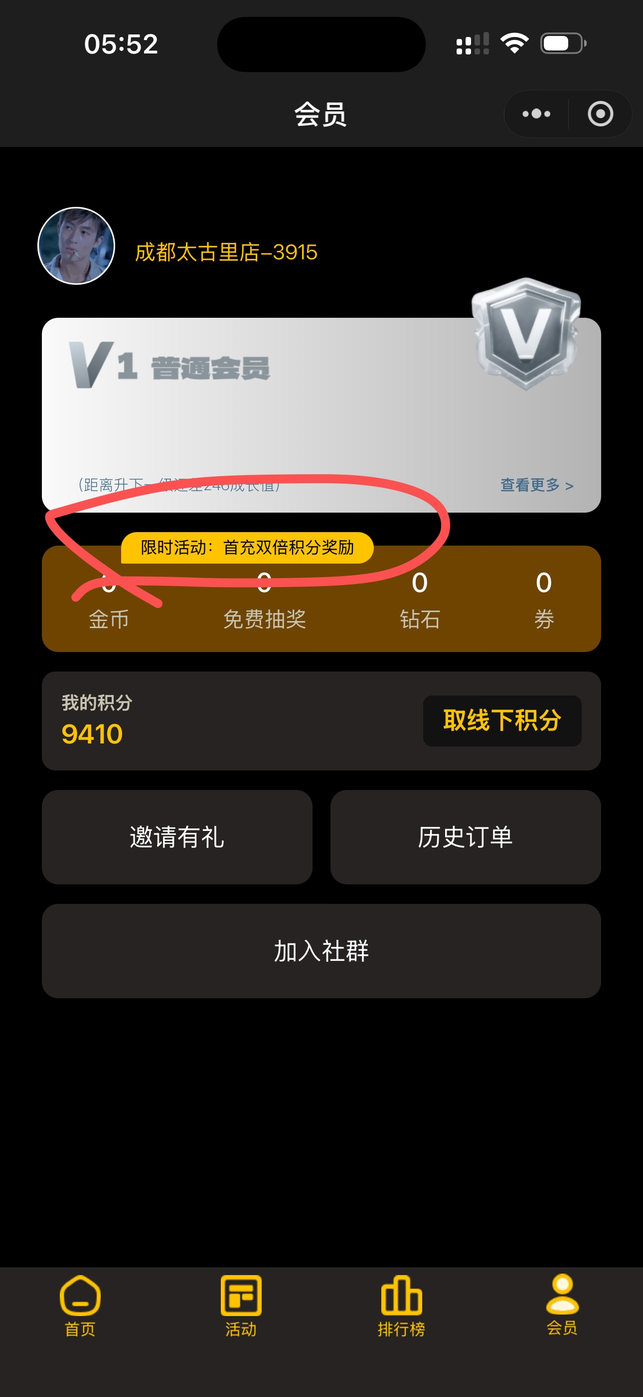 | 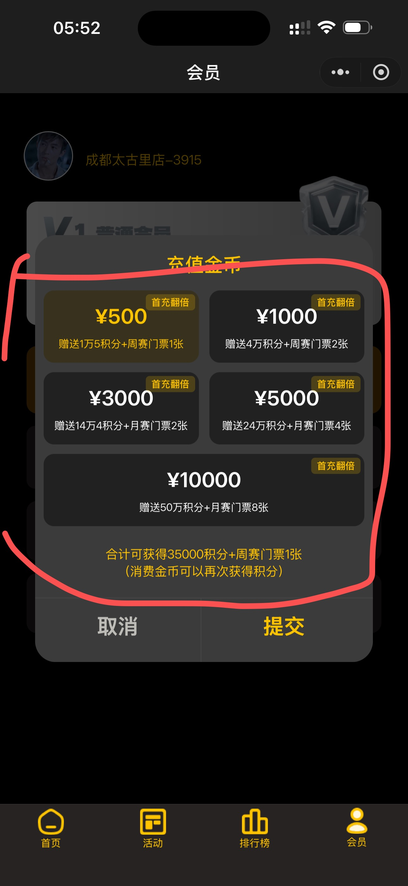 | 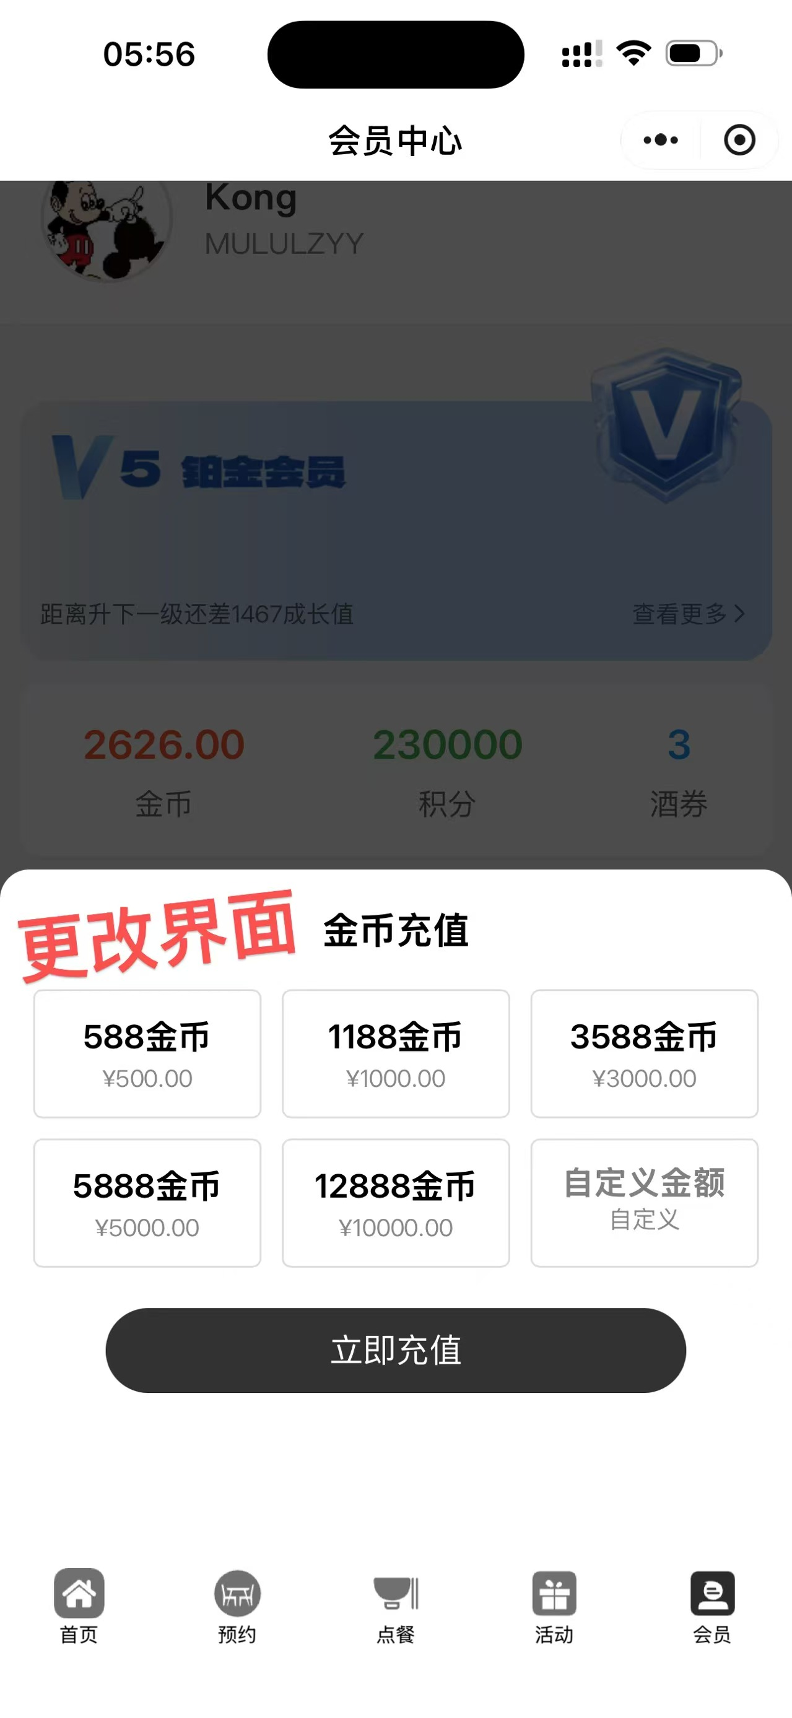
 |  | 订单列表 | 餐品订单，活动订单、充值记录、兑换订单
 |  | 交易记录 | 微信支付交易记录，金币消费记录，积分存取记录并消费明细（提取或存入积分明细以及券的兑换可在兑换订单查看）
 |  | 我的券 | 展示券种列表：如小吃券、酒水券，餐食券，周月赛券等显示券有效期倒计时（可在后台给用户添加并可设置倒计时以及默认倒计时）（对应种类券可兑换对应种类餐品列表，如：小吃券可设置小吃一栏） | 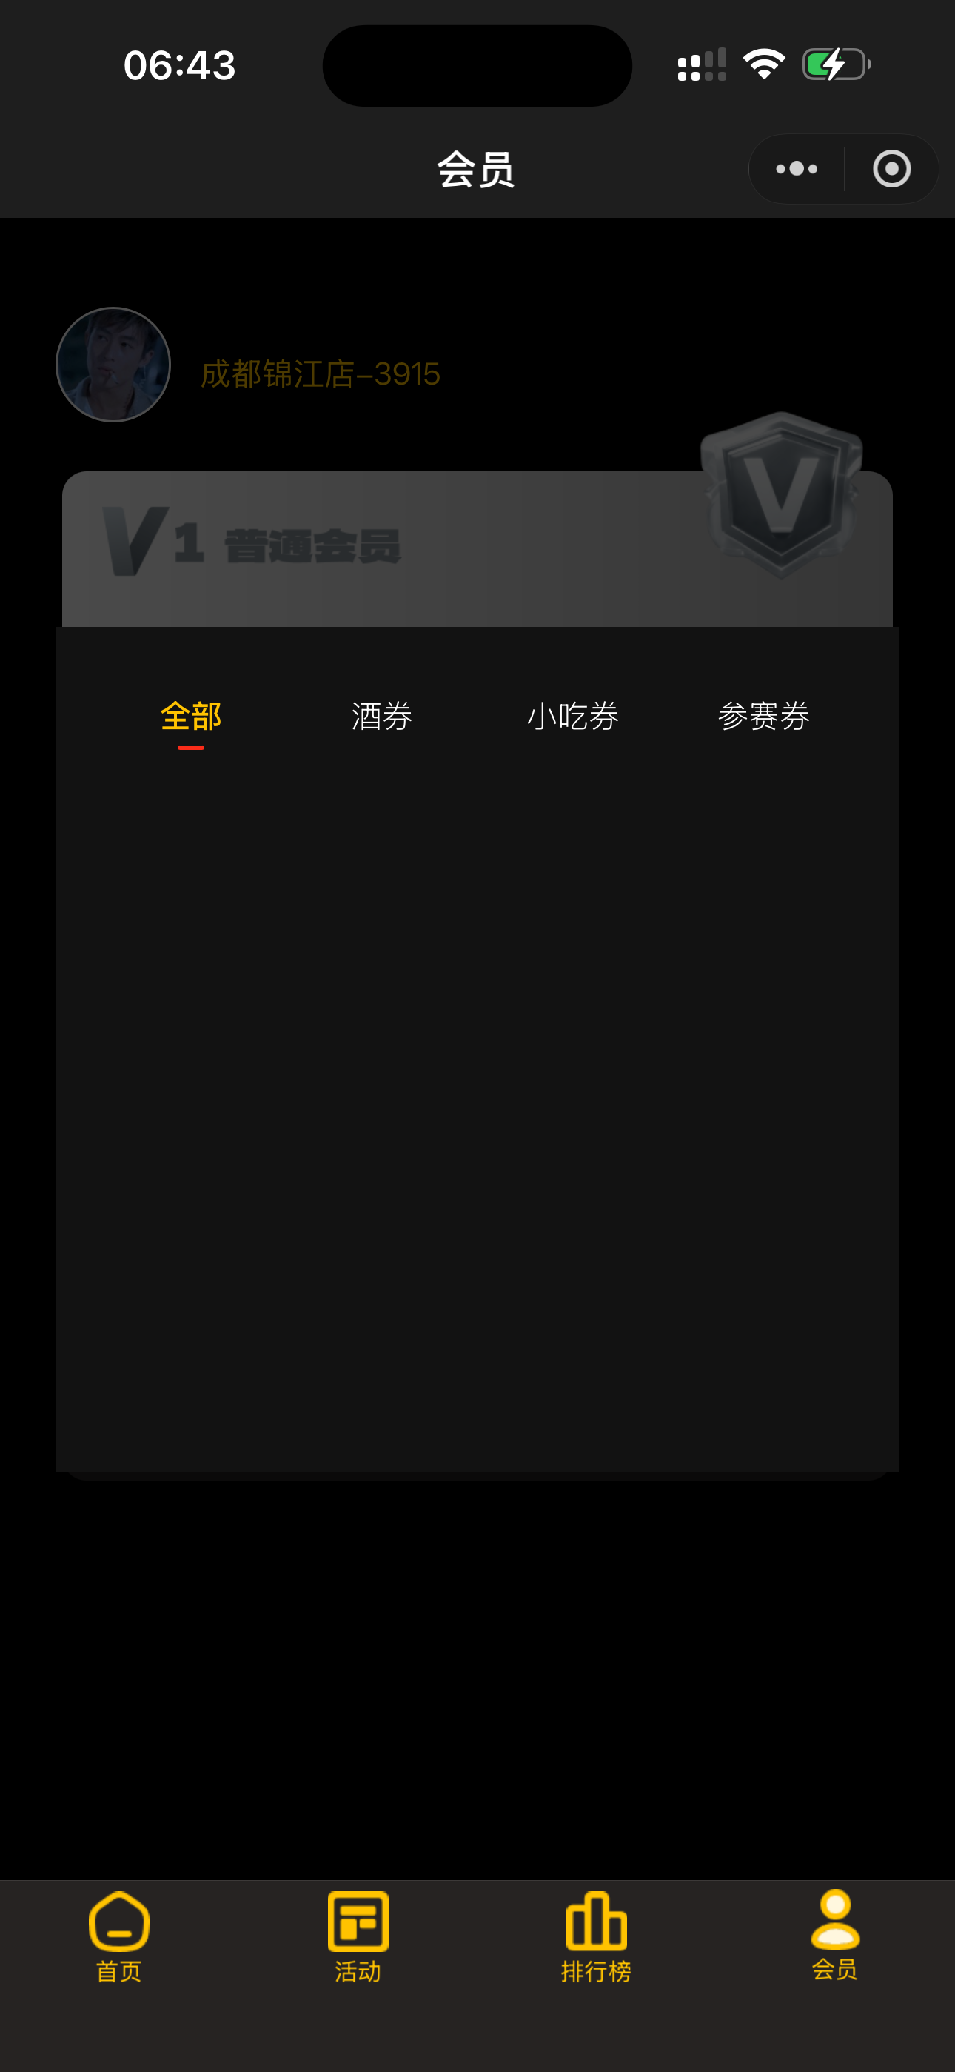
 |  | 排行榜种类 | 展示所在门店的冠军月，总榜，冠军次数排行榜（可在后台给用户添加冠军次数榜） | 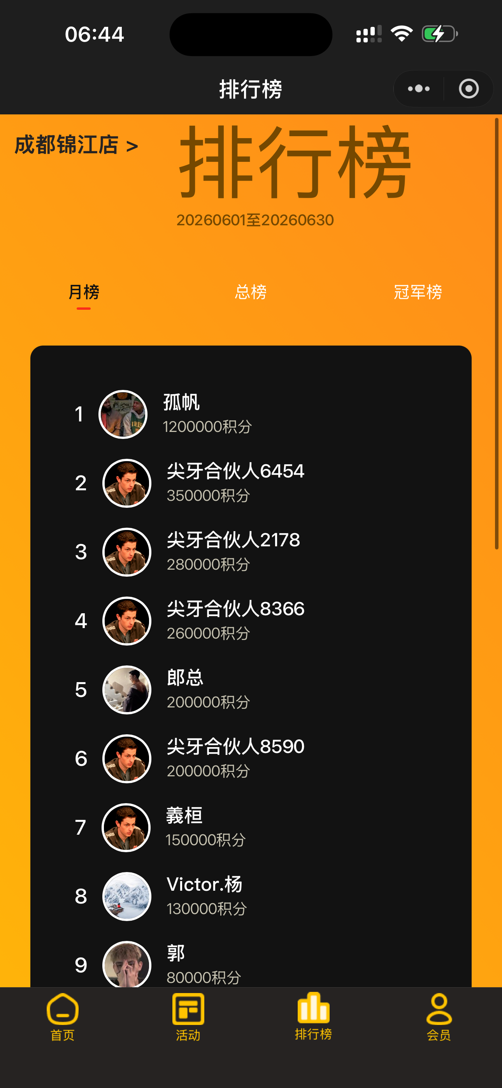
 |  | 用户成长值机制 | 用户如每一笔微信或支付宝的现金流水都对应增加成长值（充值或单点产品均可获取对应成长值）
 |  | 加入社群 | 会员中心展示加入当地距离门店最近社群以及客服微信 | 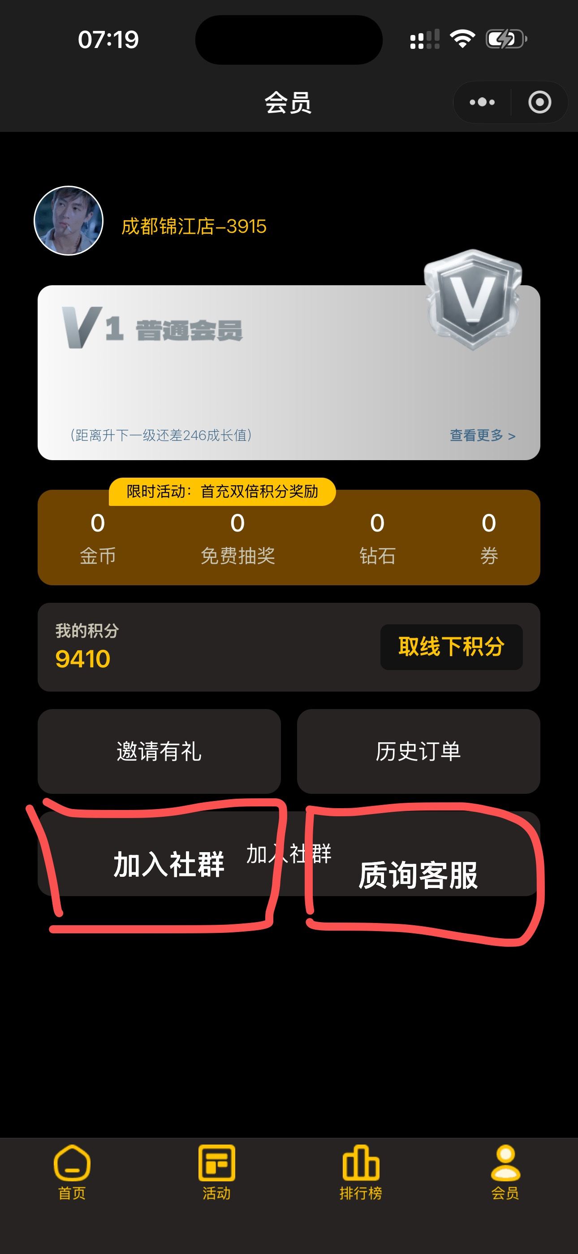
 |  | 会员特权 | 展示所有会员等级及特权，默认展示当前会员等级特权，展示会员规则说明（并可对应图标自行领取当日积分奖励以及各种券奖励）前提：需当日到店完成88低消方变量对应图标领取（可在后台更改调整会员领取福利机制） | 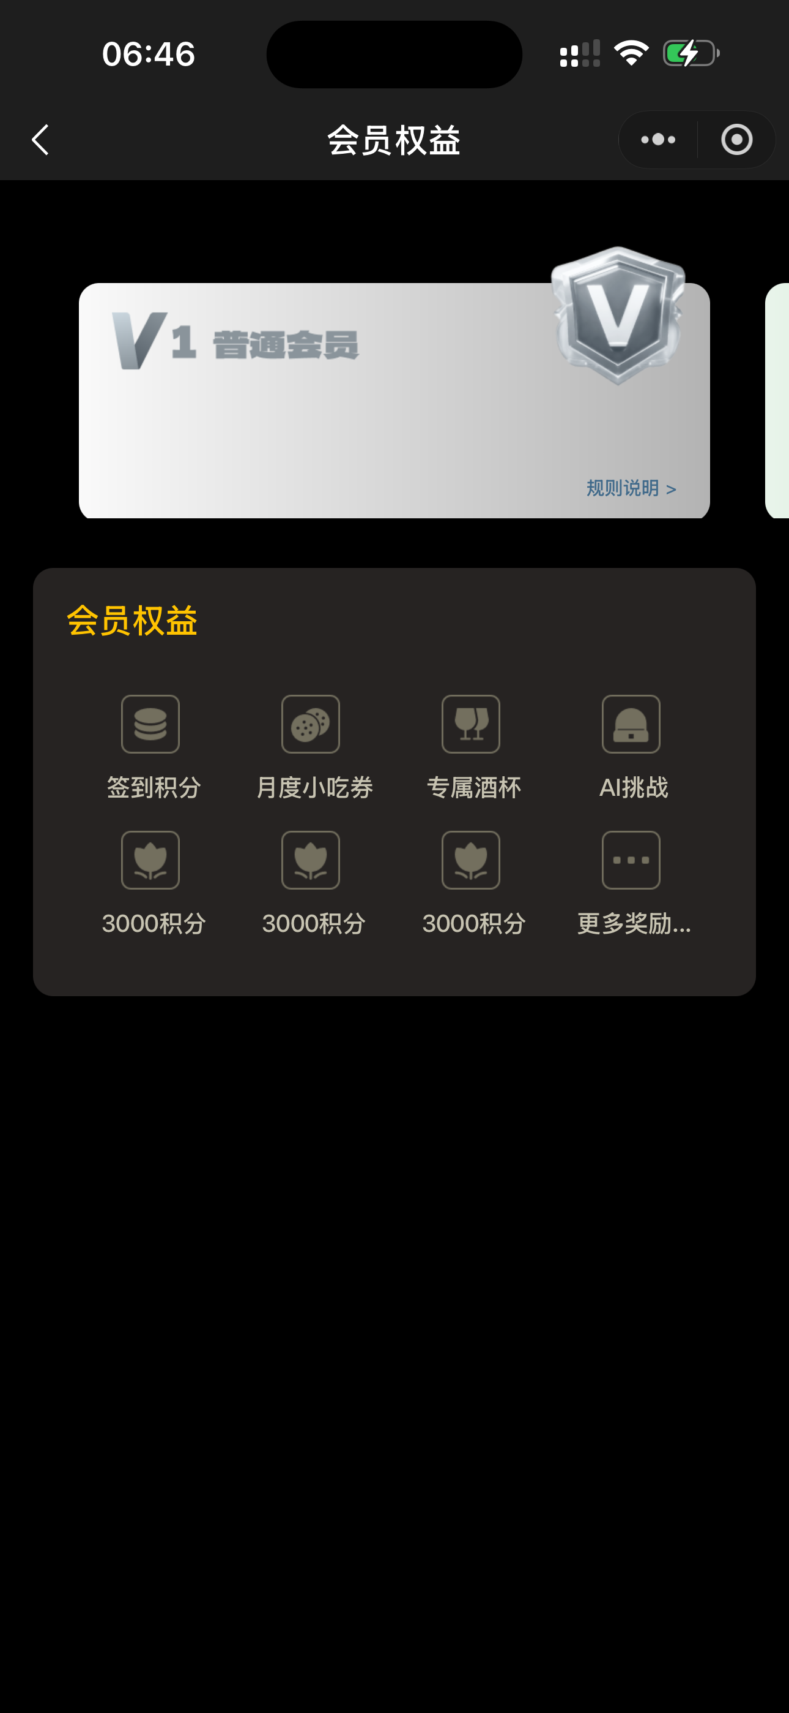 | 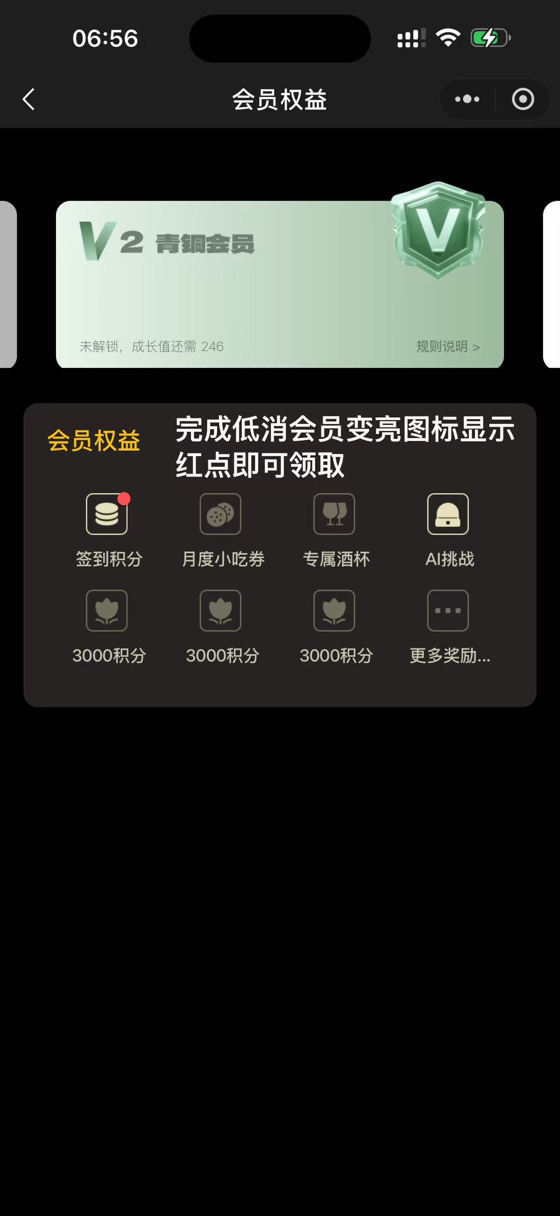
 |  | 门票核销-工作人员 | 支持手动输入核销码核销、扫码核销。展示当天的活动数据和核销数据
 |  | 积分审核-工作人员 | 支持手机号搜索，展示当前门前待审核积分存入列表
 |  | 兑换商品页-券 | 使用券兑换商品页，展示该券可以兑换的商品列表，需要展示分类（可后台调整）
 |  |  | 兑换成功页，订单列表新增兑换记录
总后台_管理端 |  |  | 绿色背景为新增功能，黄色背景为有待商榷功能
7 | 登录 | 登录画面 | 管理员用户名密码登录验证
8 | 门店管理 | 门店信息维护 | 门店列表及信息维护
 |  | 门店规则设置 | 设置门店规则
9 | 管理员管理 | 超级管理员管理 | 总后台管理员管理-增删改
 |  | 门店管理员 | 用户登录门店管理后台的账号密码
 |  | 工作人员 | 绑定门店工作人员的微信
10 | 活动管理 | 活动列表 | 所有活动列表
 |  | 活动维护 | 单个活动信息维护
 |  | 活动规格 | 活动支持多规格：早鸟，预售，现场
 |  | 生成小程序码 | 创建活动后生成小程序码可直接下载分享
 |  | 活动链接生成 | 创建活动后生成小程链接（可直接复制分享）和小程序路径，可直接复制
 |  | 支付方式 | 支持金币、微信多种及单种方式支付
11 | 餐品管理 | 分类管理 | 餐品分离管理：酒水、饮品、小吃等
 |  | 餐品管理 | 餐品添加及信息维护
 |  | 支付方式配置 | 支持金币、微信多种及单种方式支付
12 | 积分商城 | 商品分类 | 商品分类维护
 |  | 商品列表 | 添加商品，支持从餐品分类一键导入商品
 |  | 实物商品 | 兑换的商品支持兑换实物类
13 | 券管理 | 券分类管理 | 如添加：小吃券、饮品券、酒券等
 |  | 兑换商品 | 待定：是自定义添加商品+从餐品导入还是直接复用餐品库种的餐品
14 | 订单管理 | 充值订单 | 筛选条件：门店，支付方式，支付状态，用户手机号，商品名称，自定义日期
 |  | 餐品订单
 |  | 活动订单
 |  | 积分商城订单
 |  | 券类兑换订单
15 | 收款记录 | 所有微信支付收款记录 | 筛选条件：门店，支付方式，支付状态，用户手机号，商品名称，自定义时间范围，订单号
 |  | 订单退款 | 退款功能，使用微信支付API，可以全额和部分退款
16 | 收款统计 | 收款金额统计 | 默认统计所有金额，分开展示：餐品，充值，活动，使用条件筛选后展示筛选统计结果
17 | 用户管理 | 用户列表 | 用户列表信息展示：昵称，手机号，头像，会员等级，积分，成长值，金币余额，注册时间等
 |  | 用户信息维护 | 可快捷为用户充值积分、金币,信息维护：昵称、手机号、头像、成长值、性别、会员等级修改
18 | 轮播图管理 | 轮播图列表 | 轮播图列表及展示
 |  | 添加轮播图 | 支持不绑门店(不绑定门店的情况下优先展示并在全门店投放)，支持绑定活动(小程序端点击跳转)
19 | 桌子管理 | 桌子列表 | 展示所有门店的所有桌子
 |  | 桌子信息维护 | 桌子名称，桌子编号，座位数量，基础积分，所属门店，桌子状态，桌子背景(支持单个自定义)
20 | 座位管理 | 座位列表
 |  | 座位信息维护 | 座位编号，所属桌子，座位状态、座位背景（支持单个自定义，默认展示默认背景）
21 | 邀请管理 | 用户邀请记录 | 用户邀请记录
 |  | 老带新记录 | 老用户带新用户记录时获得的奖励记录
22 | 打印机管理 | 打印机列表 | 展示所有门店所有打印机
 |  | 打印机维护 | 可为门店添加、管理打印机
23 | 交易日志 | 积分变动记录
 |  | 金币变动记录
 |  | 券兑换记录
24 | 会员等级 | 会员等级设置 | 会员等级信息维护：等级标识，名称，等级图标，成长值，状态
25 | 快捷充值 | 快捷充值金币 | 提供小程序端的金币快捷充值按钮
26 | 全局设置 | 邀请赠送积分控制 | 设置老带新的积分
 |  | 桌面背景 | 预约的默认桌面背景
 |  | 座位背景 | 预约的默认座位背景
 |  | 签到时间 | 设置签到时间
 |  | 签到赠送积分 | 设置签到赠送的积分
门店管理后台_管理端 |  |  | 门店管理后台整个后台都属于新增功能
27 | 登录 | 登录画面 | 管理员用户名密码登录验证
28 | 门店管理 | 门店信息维护 | 门店列表及信息维护
29 | 管理员管理 | 门店管理员 | 用户登录门店管理后台的账号密码
 |  | 工作人员 | 绑定门店工作人员的微信
30 | 活动管理 | 活动列表 | 所有活动列表
 |  | 活动维护 | 单个活动信息维护
 |  | 活动规格 | 活动支持多规格：早鸟，预售，现场
 |  | 支付方式 | 支持金币、微信多种及单种方式支付
 |  | 活动规格 | 支持多规格：早鸟票，预售票，现场票，分时段销售
 |  | 活动分享 | 使用活动头图作为小程序分享图
31 | 餐品管理 | 分类管理 | 餐品分离管理：酒水、饮品、小吃等
 |  | 餐品管理 | 餐品添加及信息维护
 |  | 支付方式配置 | 支持金币、微信多种及单种方式支付
32 | 积分商城 | 商品分类 | 商品分类维护
 |  | 商品列表 | 添加商品，支持从餐品分类一键导入商品
 |  | 实物商品 | 兑换的商品支持兑换实物类
33 | 券管理 | 券分类管理 | 如添加：小吃券、饮品券、酒券等
 |  | 兑换商品 | 待定：是自定义添加商品+从餐品导入还是直接复用餐品库种的餐品
34 | 订单管理 | 充值订单 | 筛选条件：门店，支付方式，支付状态，用户手机号，商品名称，自定义日期
 |  | 餐品订单
 |  | 活动订单
 |  | 积分商城订单
 |  | 券类兑换订单
35 | 收款记录 | 微信支付收款记录 | 筛选条件：门店，支付方式，支付状态，用户手机号，商品名称，自定义时间范围，订单号
 |  | 订单退款 | 退款功能，使用微信支付API，可以全额和部分退款，只可操作当前门店下的订单
36 | 收款统计 | 收款金额统计 | 默认统计所有金额，分开展示：餐品，充值，活动，使用条件筛选后展示筛选统计结果
37 | 用户管理 | 用户列表 | 用户列表信息展示：昵称，手机号，头像，会员等级，积分，成长值，金币余额，注册时间等
 |  | 用户信息维护 | 可快捷为用户充值积分、金币,信息维护：昵称、手机号、头像、成长值、性别、会员等级修改
38 | 轮播图管理 | 轮播图列表 | 门店的轮播图列表
 |  | 添加轮播图 | 支持不绑门店(不绑定门店的情况下优先展示并在全门店投放)，支持绑定活动(小程序端点击跳转)
39 | 桌子管理 | 桌子列表 | 门店下的桌子列表
 |  | 桌子信息维护 | 桌子名称，桌子编号，座位数量，基础积分，所属门店，桌子状态，桌子背景(支持单个自定义)
40 | 座位管理 | 座位列表 | 门店下的座位列表
 |  | 座位信息维护 | 座位编号，所属桌子，座位状态、座位背景（支持单个自定义，默认展示默认背景）
41 | 邀请管理 | 用户邀请记录 | 用户邀请记录
 |  | 老带新记录 | 老用户带新用户记录时获得的奖励记录
42 | 打印机管理 | 打印机列表 | 展示门店内所有打印机
 |  | 打印机维护 | 添加、管理打印机
43 | 交易日志 | 积分变动记录
 |  | 金币变动记录
 |  | 券兑换记录
其他功能 |  |  | 非小程序、管理后台都菜单功能，以下功能均为新增
44 | 其他非 可视化功能 | 签到低消 | 后台设置签到低消金额，满足金额后满足签到赠送积分，但是不会自动到账户里面，当天签到领取有效，当天只能领取一次，V2以上会员每天满足低消条件后都能领取对应积分
 |  | 酒券 | 0.5：1,可以设置商品券值，最低0.5
 |  | 老带新规则 | 新人输入邀请码后，低消>=88元后邀请人和被邀请人获得积分2000，判定条件，被邀请人必须是新用户（0充值）
 |  | 排行榜 | 周，月，总营收（除开总带入）
 |  | 20:30之前低消签到 | 得2000积分自动到账户，和之前的功能不冲突
 |  | 上分机制 | 上分机制低消88元购买酒劵可得4000积分到账户八点半之前低消可额外赠送两千到账户，直接充值500赠送28000积分，充值1000赠送68000积分，充值3000赠送280000积分。充值的是余额可用于店内消费点餐
 |  | 下分机制 | 在十点升盲到十二点之后参与的桌游玩家在下分时可存入带入码量的1:1另外收益的按照1:5存入《仅限存积分》（列如：码量10000总带入4000积分十二点之后下分4000积分➕6000除以5，余额1:1000总存入为为积分：5200，余额:10）
 |  | 福利下方机制仅限于10点之前到12点过后如过十二点参与的玩家、下分福利机制需等于总带入码量或超过总带入码量才可生效如未超过或等于按照积分1:5，金币余额1:1000存入。 后台需涉及到记录客户当天总带入
 |  | 会员福利 | VIP1注册即可未赠送福利 VIP2充值满888即可，当天首次低消购买酒劵可赠送1000积分 VIP3充值满1888，当天首次低消酒劵可赠送2000分，每月固定酒劵赠送2张 VIP4充值满2888，当天首次低消购买酒劵可赠送3000积分，每月固定赠送酒劵4张，每月固定赠送小吃劵1张，德扑小周边 VIP5充值满4888，当天首次低消购买酒劵赠送4000积分，每月固定赠送酒劵5张，每月固定餐食劵1张，每月固定小吃劵2张，德扑小周边， VIP6充值满6888，当天首次低消赠送6000积分，每月固定酒劵6张，每月固定餐食劵2张，每月小吃劵4张，每月固定按摩劵1张，德扑小周边，每月周赛门票劵1张 VIP7 充值满8888，当天首次低消赠送8000积分，每月固定酒劵8张，每月固定餐食劵3张，每月小吃劵5张，每月固定按摩劵2张，德扑小周边，每月周赛门票劵1张，使用专属扑克牌权利 VIP8 充值满12888，当天首次低消赠送10000积分，每月固定酒劵10张，每月固定餐食劵4张，每月小吃劵6张，每月固定按摩劵3张，德扑小周边，奖品商场随机赠送礼品，每月周赛门票劵1张，使用专属扑克牌权利，专属club手链，专属定制酒杯
45 | 第三方服务 | OSS服务 | 图片、音视频点播服务，用于图片、音视频存储服务，提供CDN加速功能/服务。 主要功能：解决图片、音视频加载速度过慢问题。 可选服务商：阿里云，腾讯云，百度云，七牛云等服务商，优先推荐七牛和腾讯。 七牛最近吃相有点难看，可以选择腾讯，可统一出账单、发票
备注 | 1.详细开发内容若存在表述不清楚的部分，在开发过程中以双方友好沟通协商一致为准。 2.详细开发内容若存在表述不完整的部分，或存在现场沟通时达成一致同意可开发的功能但未在附件中明确标注的，均可在开发过程中以双方友好沟通协商一致为准。

Sheet2
